Análisis1
SPRINT 3

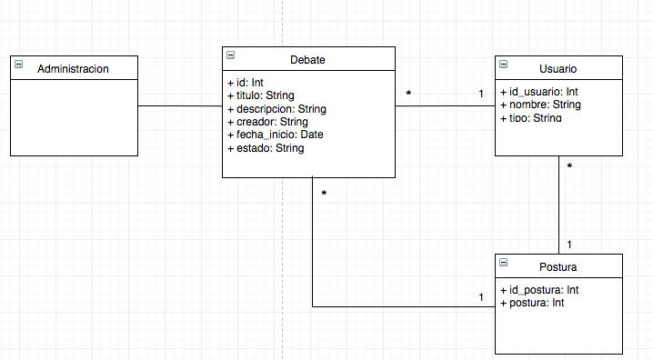
Caso de uso |  |  | Modelo Conceptual
Nombre | Definir postura
Actores | Participante
Proposito | definir si se está a favor o en contra a un tema
Resumen | El participante llega el inicio del sistema y selecciona el botón "ver debate" donde se desplegará una nueva ventana con la información del debate. En esta ventana existirán dos botones, uno para definir una postura a favor y otro en contra. El participante debe seleccionar uno de los dos botones para comenzar su participación en el debate seleccionado.
Precondicion
tipo | Primario, real
referencias cruzadas

Curso normal de los hechos
Acción de los actores |  | Respuesta del sistema
1. Este caso de uso comienza cuando el usuario ingresa a la aplicación desde un navegador web. |  | 2. El sistema desplegará la página de inicio de la aplicación
3. El usuario oprime el botón "ver debate" |  | 4. El sistema despliega una nueva ventana con la información del debate
5. El usuario selecciona uno de los dos botones para definir su postura (a favor/en contra) |  | 6. El sistema guarda en la base de datos la postura definida por el usuario en el debate seleccionado. Además el sistema iniciará la participación del usuario habilitando la sección de dar argumentos correspondientes a su postura.

Cursos alternativos

Análisis2
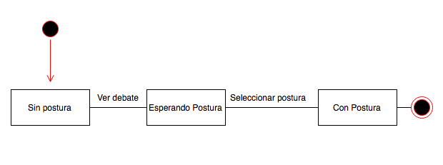
SPRINT 3
Contratos |  | Diagrama de Secuencia

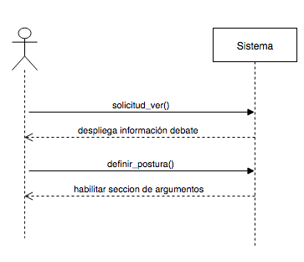
nombre | solicitud_ver()
responsabilidades | Capturar el debate Solicitar el despliegue de la información del debate
tipo | Sistema
referencias cruzadas
notas
excepciones
salida
precondiciones | el usuario ingresó al sistema el debate existe
postcondiciones

nombre | definir_postura()
responsabilidades | Capturar la postura del usuario en un debate
tipo | Sistema
referencias cruzadas
notas
excepciones | Si el id del usuario no es valido, indicar error
salida
precondiciones | El sistema conoce el id del usuario y debate
postcondiciones | (1) Se crea la instancia postura
 |  | Diagrama de estados

Diseño
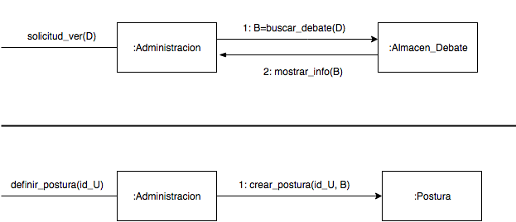
SPRINT 3

Diagrama de Colaboración

